Hoja1
 Instituto de Investigaciones en Materiales UNAM Laboratorio de Fuerza atomica
Misión del laboratorio |  | Realizar análisis de superficie con la finalidad de observar tamaño de partícula, clusters, mediante técnicas como modo contacto, tunelamiento, litografía entre otros, vía resolución atómica.
Líneas de investigación |  | Se realiza análisis de superficies mediante el Microscopio de Fuerza Atómica (AFM) a través de las técnicas siguientes: Modo contacto: (alta resolución), Modo no contacto, Microscopía de fuerza magnética, Modo contacto intermitente (tapping), Efecto túnel, Densidad electrónica, Litografía
Servicio a la industria |  | La microscopía de fuerza atómica (AFM) permite estudiar las superficies de diversos materiales a escala nanométrica, así como obtener imágenes de elevada resolución de la topografía de la muestra. Los servicios que se pueden realizar en el AFM se enlistan a continuación: Caracterizar la superficie de muestras sólidas y semisólidas. Obtener información morfológica en 3D a partir de imágenes topográficas de las misma. Identificar la distribución u homogeneidad de partículas en películas delgadas, entre otros. Obtener parámetros superficiales como rugosidad, tamaño y límite de grano.
Web/temporal |  | https://www.vinculacion.iim.unam.mx/pagina/laboratorio-de-fuerza-atomica--instituto-de-investigaciones-en-materiales.html

No | Nombre del equipo | Estado actual | Prueba | Comentarios | Foto del equipo
1 | Podríamos uniformizar estas leyenda como: Equipo, modelo, marca. Microscopio de Fuerza Atómica Nanosurf Flex Micr |  |  |  | 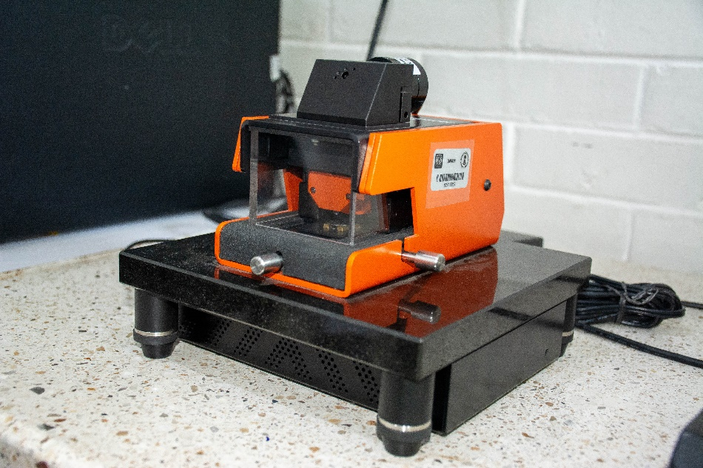 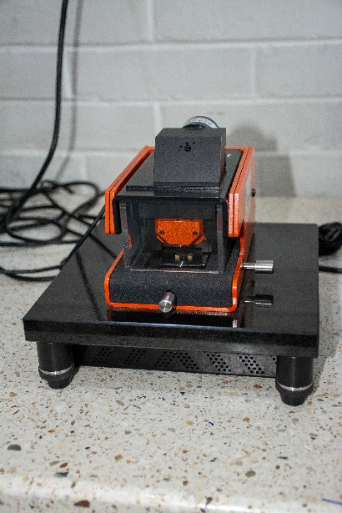
2 | Microscopio de Fuerza Atómica (AFM), Modelo JSPM-4210 (Equipo principal) |  |  |  | 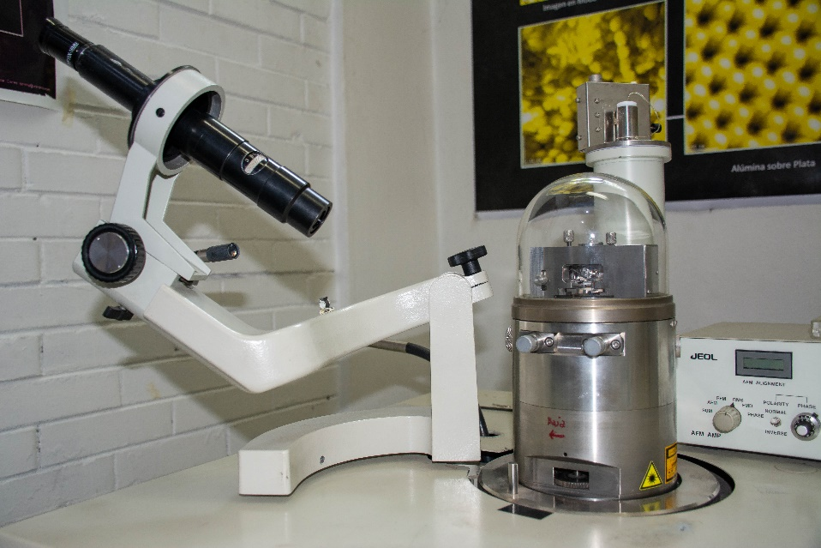 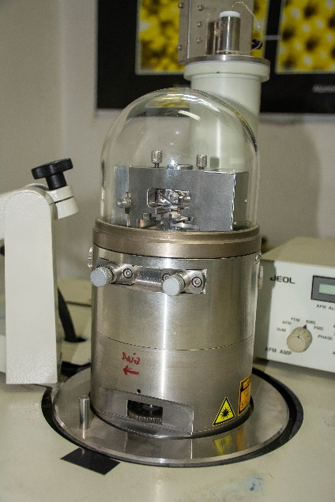

 | Especificaciones de la muestra: Cualquier material siempre que esté libre de humedad y tenga una superficie plana, las muestras deben ser de máximo 1 x 1 cm y un grosor de 3mm.
 | Ver aplicaciones
 | Responsable
 | Ing. Carlos Flores Morales
 | Técnico Académico Asociado C de Tiempo Completo
 | Departamento de Materiales Metálicos y Cerámicos

 | Egresado de la Licenciatura de Ingeniería Química en la Facultad de Química de la Universidad Nacional Autónoma de México (UNAM). Actualmente labora en el Instituto de Investigaciones en Materiales, teniendo a su cargo la operación y mantenimiento del laboratorio de Fuerza Atómica y del laboratorio de Transmisión.
 | Ha trabajado en el Instituto de Física desempeñándose como encargado del Laboratorio de Microscopía Electrónica de Transmisión.
 | Su labor se ve reflejada en agradecimientos y distinciones en libros, tesis, estancias posdoctorales, seminarios, revistas nacionales e internacionales, así como agradecimientos formales de apoyo técnico. También ha participado en trabajos presentados en congresos nacionales e internacionales, de igual manera ha impartido conferencias en distintas Instituciones.

